記入例
整理番号 | 2023 |  |  | ○ |  | ○ |  | ○ |  | ≪備品整備費用≫
【共同募金会使用欄】 | 事業所コード
 |  |  |  |  |  |  |  |  |  |  |  |  |  |  |  |  | 発番号 |  |  |  |  |  |  |  | 号
 |  |  |  |  |  |  |  |  |  |  |  |  |  |  |  |  | 令 和 |  |  | 5 | 年 | 11 | 月 | 24 | 日
社会福祉法人埼玉県共同募金会 会長 池田 一義 様

法人（団体）名 | 特定非営利活動法人ＡＫＡＩＨＡＮＥ |  |  |  |  |  |  |  |  |  |  |  |  |  |  |  |  |  |  |  | 【印】
代表者役職名 | 代表理事 |  |  |  |  | 代表者氏名 |  |  |  |  | 赤羽 太郎
担当者職氏名 | 事務長 赤羽 花子 |  |  |  |  |  |  |  |  |  |  |  | ＴＥＬ |  | 048-822-4045
■助成事業完了報告
購入備品 | 冷凍冷蔵庫 |  |  |  |  |  |  |  |  |  |  |  |  |  |  |  |  |  |  |  | 【共同募金会使用欄】

交付申請額 | 100,000 |  |  |  |  |  | 円 | 法人格有り：事業費計の75％、 法人格無し：事業費計の90％
事業費総額 | 137,500 |  |  |  |  |  | 円 | 事業完了日（納品日） |  |  |  |  |  |  |  | 令和 |  | 5 | 年 | 11 |  | 月 | 15 |  | 日
（事業の成果や効果）
食材を保存するための冷凍冷蔵庫を購入することができ、安心・安全な管理保管することが可能になったので、今後の活動に活かすことができます。
（購入備品に「共同募金助成事業シール」を貼った写真）
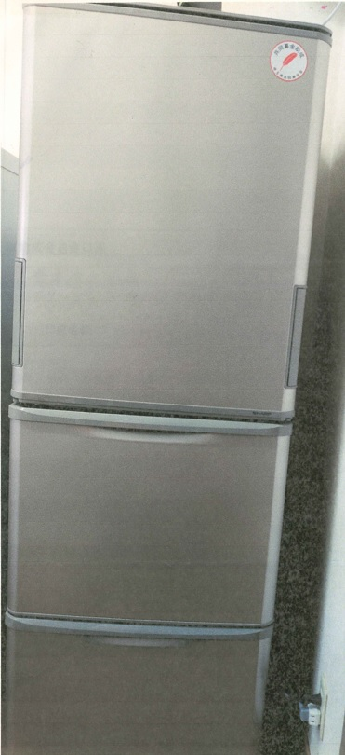
■助成金送金口座
（金融機関名） |  |  |  |  |  |  |  | （店舗名） |  |  |  |  |  |  | （預金種目） |  |  |  | （口座番号）
赤い羽根銀行 |  |  |  |  |  |  |  | 与野支店 |  |  |  |  |  |  | 普通 |  |  |  |  | 1 | 1 | 1 | 1 | 1 | 1
（フリガナ） 口座名義 |  | ト | ク | ヒ | ） | ア | カ | イ | ハ | ネ |  | タ | ゛ | イ | ヒ | ヨ | ウ | リ | シ | ゛ |  | ア | カ | ハ | ゛
 |  | ネ | タ | ロ | ウ
 |  | 特定非営利活動法人ＡＫＡＩＨＡＮＥ 代表理事 赤羽 太郎
【添付書類】
◎購入備品の納品書、請求書及び領収書のコピー

